Sheet1
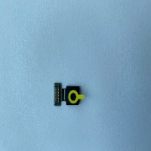
BAĞLAYICI TARİFE BİLGİSİ DETAY BİLGİSİ
 | BTB Numarasi: | TR340000230080
 | Gtip No: | 852589000000
 | Ge?erlilik Bsg.Tarihi: | 23/05/2023
 | Siniflandirmanin Gerek?esi:
 | GENEL YORUM KURALLARININ 1,3(A) VE 6 INCI MADDELERİ, 8525 TARİFE POZİSYONU AÇIKLAMA NOTLARI, İ.Ü. CERRAHPAŞA MÜHENDİSLİK FAKÜLTESİNİN 30.01.2023 TARİHLİ VE 606917 SAYILI RAPORU
 | Esyanin Tanimi:
 | SAMSUNG MARKA TELEFON ÖN KAMERA MODÜLÜ

